图片
Image Examples
Image Examples
纯白色背景
不得有其他文字
不得是图形/插图
不得有插图
不可使用质量差的图片
不得有水印/徽标
不在包装内的商品
无多方位视图
不得有占位图片
不得有未包含在内的商品
商品在图像框中不宜太小
图片标准
 | 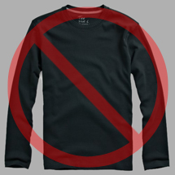 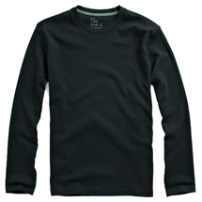 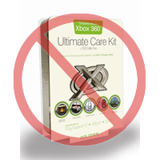 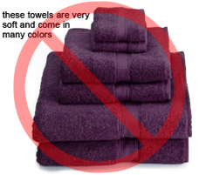 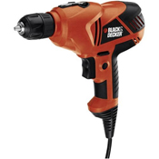  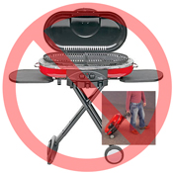 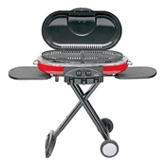 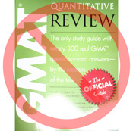 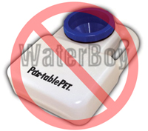 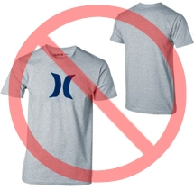  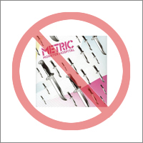 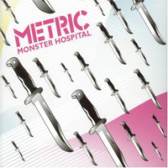 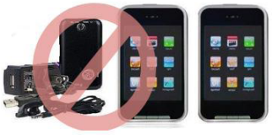
亚马逊上的每件商品都要配一张或多张商品图片。选择清晰、直接且易于理解的图像。他们必须能准确地呈现商品，信息丰富，且良好展现商品外观。仅显示要出售的商品图像，尽量少使用或不使用标语。不得使用文字、徽标和插图。尽可能多提供几张图片，每张图片显示商品的不同角度和细节。这是您向客户展示自己商品的机会，因此图片质量很关键。
我们保留拒绝不符合我们图片标准的图片的权力。
您有责任确保您拥有所提交图片的一切必要版权。

主图片

*主图片的背景必须为纯白色（纯白色与亚马逊搜索和商品详情页面融为一体，其 RGB 值为255,255,255）。
*主图片不得是图形或插图，不得包含不随商品配送的配件、可能给客户造成困惑的标语、与商品无关的文字，或任何徽标、水印图案或插图。
*商品占图片比例必须达到 85% 或更多。

附加图片

*主图片应该有其他图片作补充，展示商品的不同侧面、商品用途、或主图片中看不到的细节。对于媒体商品，这可能包括封底、样本页或屏幕截图。您最多可以添加八 (8) 张图片。
*推荐使用白色背景，但非必需。附加图片不得包含徽标或水印，所有道具或配件的展现方式都不得给客户造成困惑。

图片尺寸

图片高度或者宽度应为 1000 像素或以上，只有这样才能启用网站上的缩放功能（事实证明，缩放功能可提高销量）。图片文件最长边低于 500 像素会被系统拒绝。

命名和格式化

*亚马逊接受 JPEG (.jpg)、TIFF (.tif) 、或GIF (.gif) 文件格式（JPEG为首选文件格式，因为其文件较小，可以更快地处理和上传）。
*我们建议的图片文件命名方式是，用商品 SKU 作为文件名将图片保存在您的网站服务器上，在商品 SKU 后面还可以加上视图类型或型号代码 -- MAIN、PT01-PT08（附加图片）、SWCH（通常是颜色样本，仅用于具有多个型号的商品）。示例：8845013515.MAIN.jpg, 8845013515.PT01.jpg, 8845013515.SWCH.jpg

正在上传您的图片文件

您有两种上传图片文件的选项： （1）在您命名每个图像文件并将其保存到您的驱动器文件夹后，请将该文件夹压缩为 zip 文件。提交未填写图片属性的模板以在亚马逊上创建报价。使用 “处理摘要” 来确认商品的创建没有错误。然后，继续使用图片上传工具 (https://sellercentral.amazon.com/imaging/upload) 来上传所列出的商品图片。如果不提供图片，买家将无法搜索该 SKU。 （2）在您命名图像文件并将其保存到您的网络服务器后，请在商品模板的相应单元格中输入图像文件的 URL。

